Sheet1
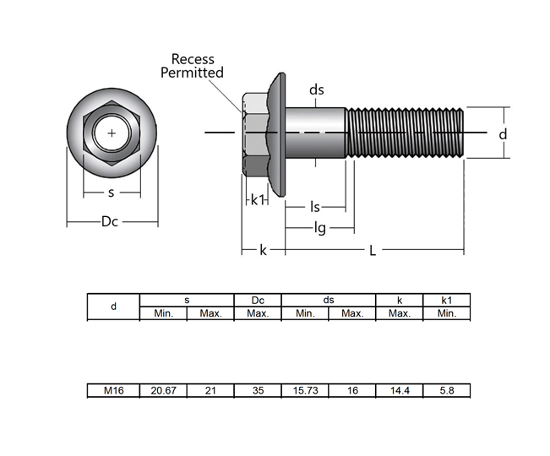
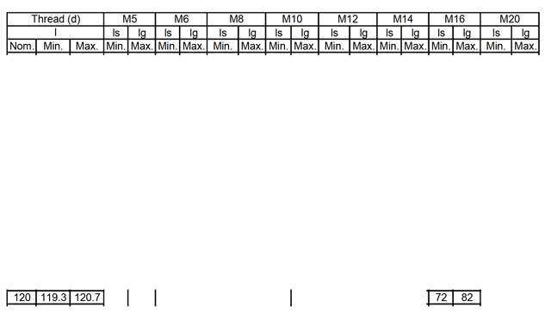
Part No. | d | s | Dc | ds | k | k1 | L | ls
1 |  | 20.95 | 32.2 | 15.86 | 14.85 | 8.08 | 119.86 | 80.47
2 |  | 20.97 | 32.9 | 15.87 | 14.84 | 7.64 | 120.2 | 79.92
3 |  | 20.96 | 32.52 | 15.85 | 14.71 | 8 | 120.06 | 79.9
4 |  | 20.96 | 32.16 | 15.87 | 15.01 | 7 | 120.13 | 79.94
5 |  | 20.96 | 32.06 | 15.89 | 14.91 | 7.73 | 120.04 | 80.03

